Sheet1
北京探路者户外用品股份有限公司核价单
款 式 图 | 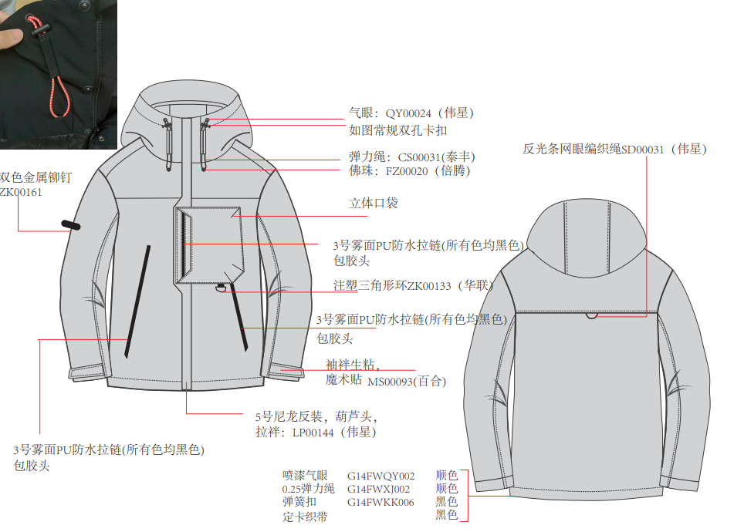 |  |  | 款式信息 | 款式名称 | 男式棉服
 |  |  |  |  | 款号 | TAGGAL91509
 |  |  |  |  | 设计师 | 高岩
 |  |  |  |  | 开发员 | 徐然
 |  |  |  |  | 渠道： | 大区正常款 |  |  | 开发季： |  | 秋冬 |  |  | 生产工厂：
 |  |  |  |  | 品牌： | 探路者 |  |  | 开发类型： |  | ODM |  |  | 生产数量：
 |  |  |  |  | 事业部： | 探路者品牌管理 |  |  | 开发工厂： |  | 舜天汉商 |  |  | 审核日期：
 |  |  |  |  | 系列： | TRAVELAX |  |  | 制单日期： |  | 2022-12-30
物 料 信 息 |  |  |  |  |  |  |  |  |  |  | 采购信息 |  | 总计 | 237.66 | 237.66 |  | 配色信息
序号 | 物料类型 | 物料名称 | 物料编号 | 旧编码（SAP） | 成分 | 功能吊牌 | 部位 | 规格1 （面料幅宽、辅料规格，拉链型号） | 规格2 （面料克重、拉链长度等） | 单位 | 净用量 | 生产损耗 | 大货单价 | 金额(元) |  | 供应商 | 黑色 | 军绿
 | LOP |  |  |  |  |  |  |  |  |  |  |  | 1.0000 | 120.000 | 120.000 |  | 19SS黑色 | 23SS军绿
1 | 面料A | 棉感弹力布T800, 75D*150D，WR+TPU | DL062405 |  | 100%聚酯纤维 | 无 | 面布 | 142cm | 166 | 米 | 2.100 | 1.03 | 19.8000 | 42.827 | 42.827 | 昆山东利 | 19SS黑色 | 23SS军绿
2 | 里料A | 400T消光尼丝纺哑光面为正 ，WR | DL063489 |  | 100%尼龙 | /无 | 里布 | 144cm | 36 | 米 | 2.000 | 1.03 | 9.0000 | 18.540 | 18.540 | 昆山东利 | 19SS黑色 | 19SS黑色
3 | 填料A | 叠加态，0.7mm |  |  | 100%聚酯纤维 | /无 | 填料 | 150cm | 48 | 米 | 1.200 | 1.03 | 19.0000 | 23.484 | 23.484 | 叠加态 | 灰色 | 灰色
4 | 辅料1 | 5#尼龙开尾反装，葫芦头拉头，含透明上止金属下止 |  |  | 尼龙 |  | 门襟 | 5# | 0710 | 条 | 1.000 | 1.01 | 2.0000 | 2.020 | 2.020 | SAB | 19SS黑色 | 23SS军绿
5 | 辅料2 | 3#雾面PU防水拉链，包胶头，无上下止 |  |  | 尼龙 |  | 左侧袋 | 3# | 0300 | 条 | 1.000 | 1.01 | 3.0500 | 3.081 | 3.081 | SAB | 19SS黑色 | 19SS黑色
6 | 辅料3 | 3#雾面PU防水拉链，包胶头，无上下止 |  |  | 尼龙 |  | 右侧袋 | 3# | 0400 | 条 | 1.000 | 1.01 | 3.5000 | 3.535 | 3.535 | SAB | 19SS黑色 | 19SS黑色
7 | 辅料4 | 3#雾面PU防水拉链，包胶头，无上下止 |  |  | 尼龙 |  | 胸袋链 | 3# | 0280 | 条 | 1.000 | 1.01 | 3.0000 | 3.030 | 3.030 | SAB | 19SS黑色 | 19SS黑色
8 | 辅料5 | 3#尼龙闭尾反装，DABLH拉头，不含上下止（拉头在中间） |  |  | 尼龙 |  | 内袋 | 3# | 0240 | 条 | 1.000 | 1.01 | 0.6000 | 0.606 | 0.606 | SAB | 19SS黑色 | 19SS黑色
9 | 辅料6 | 拉袢 | LP00144 |  |  |  | 门襟链上 |  |  | 个 | 1.000 | 1.01 | 0.5000 | 0.505 | 0.505 | SAB | 19SS黑色 | 23SS军绿
10 | 辅料7 | 魔术贴毛面(1*4.5CM） |  |  |  | 1*4.5cm | 门襟5 | 1*4.5cm |  | 个 | 5.000 | 1.02 | 0.0900 | 0.459 | 0.459 | 无锡百和 | 19SS黑色 | 19SS黑色
11 | 辅料8 | 魔术贴勾面(1*4.5CM） |  |  |  | 1*4.5cm | 门襟5 | 1*4.5cm |  | 个 | 5.000 | 1.02 | 0.2000 | 1.020 | 1.020 | 无锡百和 | 19SS黑色 | 19SS黑色
12 | 辅料9 | 魔术贴勾面(1.6*5.5cm) |  |  |  | 1.6*5.5cm | 袖口 | 1.6*5.5cm |  | 个 | 2.000 | 1.02 | 0.2700 | 0.551 | 0.551 | 无锡百和 | 19SS黑色 | 19SS黑色
13 | 辅料10 | 魔术贴毛面(1.6*10.5CM) | MS00093 |  |  | 1.6*10.5cm | 袖口 | 1.6*10.5cm |  | 个 | 2.000 | 1.02 | 0.8300 | 1.693 | 1.693 | 无锡百和 | 19SS黑色 | 19SS黑色
14 | 辅料11 | TOREADLOGO弹性漆气眼(0.4CM) | QY00024 |  |  | 0.4CM | 帽调节 | 0.4CM |  | 个 | 4.000 | 1.02 | 0.1300 | 0.530 | 0.530 | 浙江伟星 | 19SS黑色 | 23SS军绿
15 | 辅料12 | 弹力绳（0.25） | CS00031 |  |  | 2.5MM | 帽调节 | 2.5MM |  | 米 | 0.960 | 1.02 | 0.7600 | 0.744 | 0.744 | 东莞泰丰 | 19SS黑色 | 23SS军绿
16 | 辅料13 | 双孔调节绳扣 | KK00096 |  |  |  | 帽调节 |  |  | 套 | 2.000 | 1.02 | 0.3300 | 0.673 | 0.673 | 浙江伟星 | 19SS黑色 | 19SS黑色
17 | 辅料14 | 佛珠 | FZ00020 |  |  |  | 帽调节 |  |  | 个 | 2.000 | 1.02 | 0.2100 | 0.428 | 0.428 | 常熟倍腾 | 19SS黑色 | 19SS黑色
18 | 辅料15 | 双色金属铆钉 |  | ZK00161 |  |  | 标牌 |  |  | 个 | 1.000 | 1.02 | 1.3900 | 1.418 | 1.418 | 浙江伟星 | 黑色/镍色 | 军绿/黑色
19 | 辅料16 | 注塑三角形环 | ZK00133 |  |  |  | 胸袋下 |  |  | 个 | 1 | 1.02 | 0.2800 | 0.286 | 0.286 | 华联 | 19SS黑色 | 19SS黑色
20 | 辅料17 | 定卡织带 |  |  |  | 0.6cm | 下摆调节 | 0.6cm |  | 米 | 0.180 | 1.02 | 0.2200 | 0.040 | 0.040 | 上海锦湾 | 19SS黑色 | 19SS黑色
21 | 辅料18 | 橡筋绳 | XJ00002 | G14FWXJ002 |  | 0.25cm | 下摆调节 | 0.25cm |  | 米 | 1.000 | 1.02 | 0.3200 | 0.326 | 0.326 | 上海锦湾 | 19SS黑色 | 23SS军绿
22 | 辅料19 | 弹簧扣 | KK00007 | G14FWKK006 |  | 规格固定 | 下摆 | 规格固定 |  | 个 | 2.000 | 1.02 | 0.1500 | 0.306 | 0.306 | 浙江伟星 | 19SS黑色 | 19SS黑色
23 | 辅料20 | 喷漆气眼/4mm | QY00001 | G14FWQY002 |  | 4mm | 下摆 | 4mm |  | 个 | 4.000 | 1.02 | 0.0600 | 0.245 | 0.245 | 浙江伟星 | 19SS黑色 | 23SS军绿
24 | 辅料21 | 反光条网眼编织绳 | SD00031 |  |  |  | 后育克 |  |  | 米 | 0.080 | 1.02 | 2.1000 | 0.171 | 0.171 | SAB | 19SS黑色 | 19SS黑色
25 | 商标类 | 探路者成衣洗水标 |  |  |  |  |  |  |  | 个 | 1.000 | 1.02 | 0.1000 | 0.102 | 0.102 | 宝绅科技 | 白色 | 白色
26 | 商标类 | TOREAD主唛/ZZM015/外套/冲锋衣类/滑雪服/羽绒 |  | G20SSZM007 |  |  | 后领拖 | 4.8*9CM |  | 个 | 1.000 | 1.02 | 0.3000 | 0.306 | 0.306 | 博罗县常美印刷有限公司 | 19SS黑色 | 19SS黑色
27 | 商标类 | TOREAD主唛/ZZM019/竖向尺码标 |  | G20SSZM011 |  |  | 后领拖 | 折后1.2*1.6CM |  | 个 | 1.000 | 1.02 | 0.0400 | 0.041 | 0.041 | 博罗县常美印刷有限公司 | 19SS黑色 | 19SS黑色
28 | 厂供物料 |  | 衬布 |  |  |  |  |  |  | 米 | 0.200 | 1.03 | 5.0000 | 1.030 | 1.030 | 厂供 | 白色 | 白色
29 | 厂供物料 |  | 80G仿丝棉 |  |  |  |  |  |  | 米 | 1.800 | 1.03 | 2.6000 | 4.820 | 4.820 | 厂供 | 白色 | 白色
30 | 厂供物料 | 2cm织带 | 织带 |  |  |  | 胸袋下 |  |  | 米 | 0.100 | 1.03 | 0.2500 | 0.026 | 0.026 | 厂供 | 19SS黑色 | 19SS黑色
31 | 缝纫线 | 缝纫线 |  |  |  |  |  |  |  | 米 | 200.000 | 1.02 | 0.0040 | 0.816 | 0.816 | 厂供 | 19SS黑色 | 23SS军绿
32 | 扣具类 | 探路者吊粒 | ZK00136-713 |  |  |  |  |  |  | 个 | 1.000 | 1.02 | 0.1000 | 0.102 | 0.102 | 宝绅科技 | 白色 | 白色
33 | 吊牌 | 旅行系列 吊牌 |  |  |  |  |  |  |  | 个 | 1.000 | 1.02 | 0.0800 | 0.082 | 0.082 | 石狮市创意纸塑制品有限公司 | 彩色 | 彩色
34 | 吊牌 | NTWO02 防泼水 |  |  |  |  | 功能吊牌 |  |  | 个 | 1.000 | 1.02 | 0.1500 | 0.153 | 0.153 | 石狮市创意纸塑制品有限公司 | 彩色 | 彩色
35 | 吊牌 | 叠加态 |  |  |  |  |  |  |  | 个 | 1.000 | 1.02 | 0.0000 | 0.000 | 0.000 | 叠加态 | 灰色 | 灰色
36 | 吊牌 | TOHG06卷筒吊牌（合格证） |  |  |  |  |  |  |  | 个 | 1.000 | 1.02 | 0.1500 | 0.153 | 0.153 | 石狮市创意纸塑制品有限公司 | 白色 | 白色
37 | 包装类 | 探路者横版拉锁式10C-勇气之红 | BZ00014-XXX | G20SSZT005 |  |  |  | 50*70cm |  | 个 | 1.000 | 1.02 | 0.7300 | 0.745 | 0.745 | 天津迪朗 | 透明 | 透明
38 | 包装类 | 60*40*40纸箱（含天地版） | BZ00026-001 | ZBOMBZ001 |  |  |  |  |  | 个 | 0.100 | 1.02 | 15.0000 | 1.530 | 1.530 | 厂供 | 棕色 | 棕色
39 | 包装类 | 拷贝纸 | BZ00031-001 | ZBOMBZ006 |  |  |  |  |  | 个 | 1.000 | 1.02 | 0.1000 | 0.102 | 0.102 | 厂供 | 白色 | 白色
40 | 包装类 | 箱贴纸 | BZ00029-001 | ZBOMBZ004 |  |  |  |  |  | 个 | 1.000 | 1.02 | 0.0100 | 0.010 | 0.010 | 厂供 | 白色 | 白色
41 | 包装类 | 干燥剂 | BZ00034-001 | ZBOMBZ011 |  |  |  |  |  | 个 | 1.000 | 1.02 | 0.0800 | 0.082 | 0.082 | 厂供 | 白色 | 白色
42 | 包装类 | 打包带 | BZ00033-001 | ZBOMBZ010 |  |  |  |  |  | 个 | 1.000 | 1.02 | 0.0100 | 0.010 | 0.010 | 厂供 | 透明 | 透明
43 | 包装类 | 封箱带 | BZ00032-001 | ZBOMBZ008 |  |  |  |  |  | 个 | 1.000 | 1.02 | 0.0100 | 0.010 | 0.010 | 厂供 | 透明 | 透明
44 | 检测类 | 面料或者成衣检测费 |  |  |  |  |  |  |  | 个 | 1.000 | 1.02 | 1.0000 | 1.020 | 1.020 | 厂供 | 19SS黑色 | 23SS军绿

